Supplementary Table S6
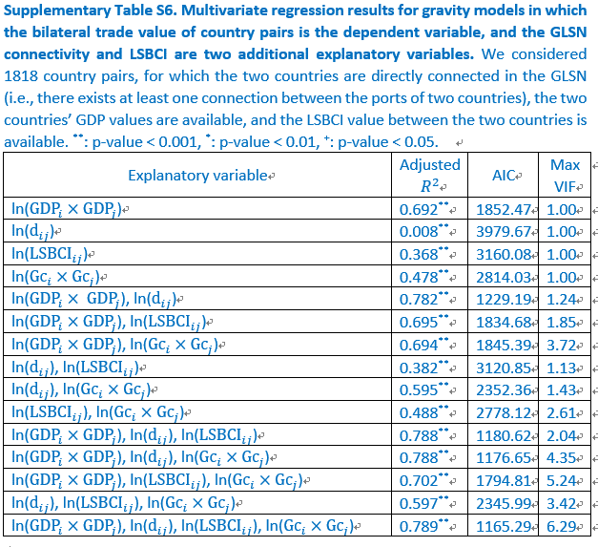
Explanatory variable | Adjusted R2 | p-value | AIC | Max VIF | # observations
ln(GDPi x GDPj) | 0.692 | ** | 1852.47 | 1 | 1818
ln(dij) | 0.008 | ** | 3979.67 | 1 | 1818
ln(LSBCIij) | 0.368 | ** | 3160.08 | 1 | 1818
ln(Gci x Gcj) | 0.478 | ** | 2814.03 | 1 | 1818
ln(GDPi x GDPj), ln(dij) | 0.782 | ** | 1229.19 | 1.24 | 1818
ln(GDPi x GDPj), ln(LSBCIij) | 0.695 | ** | 1834.68 | 1.85 | 1818
ln(GDPi x GDPj), ln(Gci x Gcj) | 0.694 | ** | 1845.39 | 3.72 | 1818
ln(dij), ln(LSBCIij) | 0.382 | ** | 3120.85 | 1.13 | 1818
ln(dij), ln(Gci x Gcj) | 0.595 | ** | 2352.36 | 1.43 | 1818
ln(LSBCIij), ln(Gci x Gcj) | 0.488 | ** | 2778.12 | 2.61 | 1818
ln(GDPi x GDPj), ln(dij), ln(LSBCIij) | 0.788 | ** | 1180.62 | 2.04 | 1818
ln(GDPi x GDPj), ln(dij), ln(Gci x Gcj) | 0.788 | ** | 1176.65 | 4.35 | 1818
ln(GDPi x GDPj), ln(LSBCIij), ln(Gci x Gcj) | 0.702 | ** | 1794.81 | 5.24 | 1818
ln(dij), ln(LSBCIij), ln(Gci x Gcj) | 0.597 | ** | 2345.99 | 3.42 | 1818
ln(GDPi x GDPj), ln(dij), ln(LSBCIij), ln(Gci x Gcj) | 0.789 | ** | 1165.29 | 6.29 | 1818

